2018_data
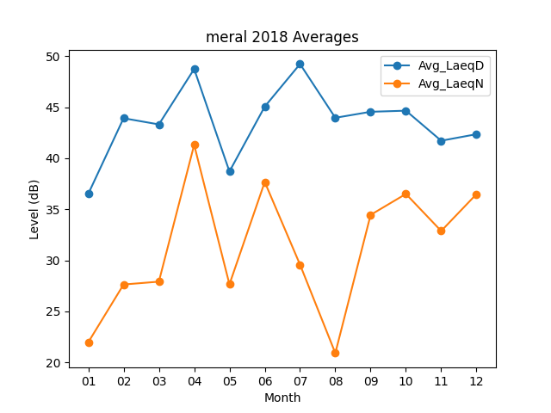
Month | Avg_LaeqD | Avg_LaeqN
01 | 36.512903226 | 21.983870968
02 | 43.914285714 | 27.635714286
03 | 43.309677419 | 27.916129032
04 | 48.733333333 | 41.306666667
05 | 38.7 | 27.65483871
06 | 45.053333333 | 37.673333333
07 | 49.222580645 | 29.580645161
08 | 43.958064516 | 20.919354839
09 | 44.546666667 | 34.453333333
10 | 44.65483871 | 36.503225806
11 | 41.713333333 | 32.876666667
12 | 42.351612903 | 36.487096774

